ログイン画面(個人)
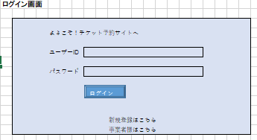
●機能名：トップページにログインする
－－－－－－－－－－－－－－－－－－－－－－－－－－－－－－－－－－－－－－●処理内容：
・入力フォームから情報を受け取る
・ログインを試みる
－－－－－－－－－－－－－－－－－－－－－－－－－－－－－－－－－－－－－－●必要なデータ：
・会員情報
●取得元：
・入力フォーム
－－－－－－－－－－－－－－－－－－－－－－－－－－－－－－－－－－－－－－
●ユーザー操作：
・フォームに入力
・「ログイン」をクリック
・アカウントがない場合は「新規登録はこちら」をクリック
・法人の場合は「事業者様はこちら」をクリック

ログイン画面(事業者)
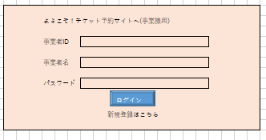
●機能名：事業者TOPページにログインする
－－－－－－－－－－－－－－－－－－－－－－－－－－－－－－－－－－－－－－●処理内容：
・入力フォームから情報を受け取る
・ログインを試みる
－－－－－－－－－－－－－－－－－－－－－－－－－－－－－－－－－－－－－－●必要なデータ：
・事業者会員情報
●取得元：
・入力フォーム
－－－－－－－－－－－－－－－－－－－－－－－－－－－－－－－－－－－－－－
●ユーザー操作：
・フォームに入力
・「ログイン」をクリック
・アカウントがない場合は「新規登録はこちら」をクリック

新規登録画面(個人)
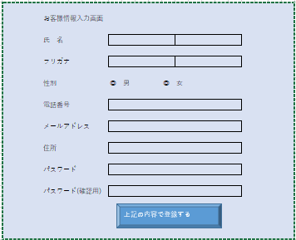
●機能名：会員情報を登録する
－－－－－－－－－－－－－－－－－－－－－－－－－－－－－－－－－－－－－－●処理内容：
・入力フォームから情報を受け取る
・会員情報をDBに登録する
－－－－－－－－－－－－－－－－－－－－－－－－－－－－－－－－－－－－－－●必要なデータ：
・会員情報
●取得元：
・入力フォーム
－－－－－－－－－－－－－－－－－－－－－－－－－－－－－－－－－－－－－－
●ユーザー操作：
・フォームに入力
・「上記の内容で登録する」をクリック

新規登録画面(事業者)
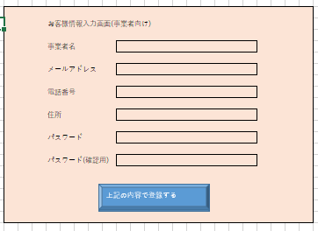
●機能名：会員情報を登録する(事業者)
－－－－－－－－－－－－－－－－－－－－－－－－－－－－－－－－－－－－－－●処理内容：
・入力フォームから情報を受け取る
・会員情報をDBに登録する
－－－－－－－－－－－－－－－－－－－－－－－－－－－－－－－－－－－－－－●必要なデータ：
・会員情報
●取得元：
・入力フォーム
－－－－－－－－－－－－－－－－－－－－－－－－－－－－－－－－－－－－－－
●ユーザー操作：
・フォームに入力
・「上記の内容で登録する」をクリック

パスワード再登録(共通)
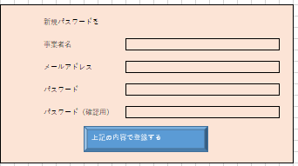
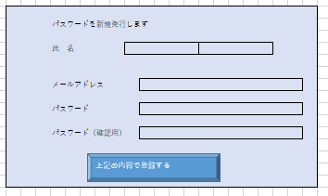
●機能名：パスワードを再登録する
－－－－－－－－－－－－－－－－－－－－－－－－－－－－－－－－－－－－－－●処理内容：
・入力フォームから情報を受け取る
・パスワードををDBに登録（更新）する
－－－－－－－－－－－－－－－－－－－－－－－－－－－－－－－－－－－－－－●必要なデータ：
・会員情報
●取得元：
・入力フォーム
－－－－－－－－－－－－－－－－－－－－－－－－－－－－－－－－－－－－－－
●ユーザー操作：
・フォームに入力
・「上記の内容で登録する」をクリック

登録情報変更(アカウント)
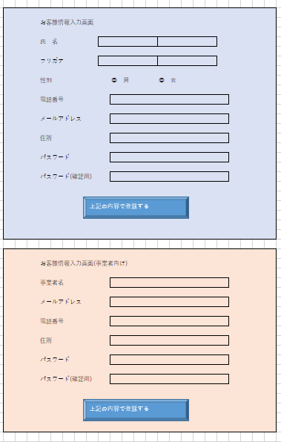
●機能名：お客様情報を変更(更新)する
－－－－－－－－－－－－－－－－－－－－－－－－－－－－－－－－－－－－－－●処理内容：
・入力フォームから情報を受け取る
・DBに登録されたお客様情報を初期値として表示する
・お客様情報をDBに登録（更新）する
－－－－－－－－－－－－－－－－－－－－－－－－－－－－－－－－－－－－－－●必要なデータ：
・会員情報
●取得元：
・入力フォーム
・DB(お客様情報)
－－－－－－－－－－－－－－－－－－－－－－－－－－－－－－－－－－－－－－
●ユーザー操作：
・フォームに入力
・「上記の内容で登録する」をクリック

トップページ
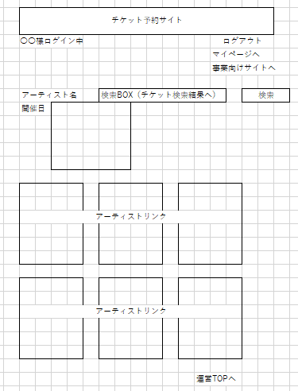
●機能名：パスワードを再登録する
－－－－－－－－－－－－－－－－－－－－－－－－－－－－－－－－－－－－－－●処理内容：
・クッキーからログイン情報を取得する
・検索条件をもとにDBからチケット情報を検索
・TOPページに表示されたアーティストリンクをもとにDBからチケット情報を検索
－－－－－－－－－－－－－－－－－－－－－－－－－－－－－－－－－－－－－－●必要なデータ：
・チケット情報
・ログイン情報
●取得元：
・ログイン時の入力フォーム
－－－－－－－－－－－－－－－－－－－－－－－－－－－－－－－－－－－－－－
●ユーザー操作：
・フォームに入力
・「検索」をクリックしチケット検索
・アーティストリンクをクリックすることで、チケット情報に飛ぶ

検索結果
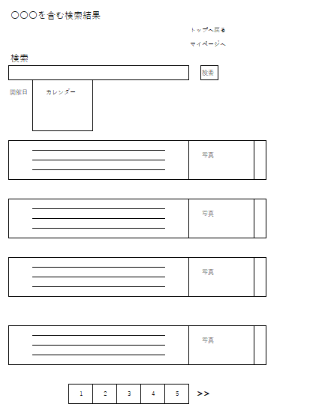
●機能名：チケットの検索結果を表示する
－－－－－－－－－－－－－－－－－－－－－－－－－－－－－－－－－－－－－－●処理内容：
・検索条件をもとに結果を表示する
－－－－－－－－－－－－－－－－－－－－－－－－－－－－－－－－－－－－－－●必要なデータ：
・チケット情報
・検索情報
・ログイン情報
●取得元：
・トップページの検索結果
－－－－－－－－－－－－－－－－－－－－－－－－－－－－－－－－－－－－－－
●ユーザー操作：
・フォームに入力
・「検索」をクリックしチケット検索
・チケットリンクをクリックすることでチケット詳細ページに飛ぶ

チケット詳細
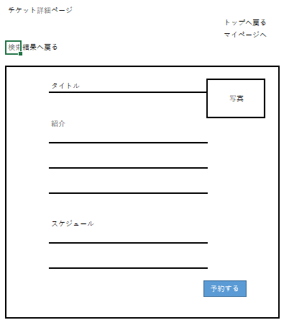
●機能名：チケット詳細ページを表示する
－－－－－－－－－－－－－－－－－－－－－－－－－－－－－－－－－－－－－－●処理内容：
・DBよりチケット情報を取得する
・
－－－－－－－－－－－－－－－－－－－－－－－－－－－－－－－－－－－－－－●必要なデータ：
・チケット情報(チケットID)
●取得元：
・DBのチケット情報
－－－－－－－－－－－－－－－－－－－－－－－－－－－－－－－－－－－－－－
●ユーザー操作：
・フォームに入力
・「検索」をクリックしチケット検索
・チケットリンクをクリックすることでチケット詳細ページに飛ぶ

チケット予約
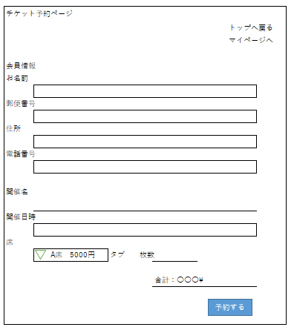
●機能名：チケットの予約をする
－－－－－－－－－－－－－－－－－－－－－－－－－－－－－－－－－－－－－－●処理内容：
・DBよりチケット情報・ランクを取得
・予約ボタンよりチケット確定ページへ
－－－－－－－－－－－－－－－－－－－－－－－－－－－－－－－－－－－－－－●必要なデータ：
・チケット情報(チケットID)
・会場情報(会場ID)
●取得元：
・DBのチケット情報
－－－－－－－－－－－－－－－－－－－－－－－－－－－－－－－－－－－－－－
●ユーザー操作：
・フォームに入力
・「予約する」をクリックし予約ページへ

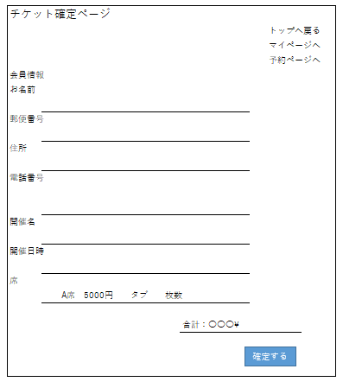
●機能名：予約を確定する
－－－－－－－－－－－－－－－－－－－－－－－－－－－－－－－－－－－－－－●処理内容：
・入力フォームの情報を取得
・DBに入力情報の確定を行う
－－－－－－－－－－－－－－－－－－－－－－－－－－－－－－－－－－－－－－●必要なデータ：
・入力フォーム
●取得元：
・DBのチケット情報
－－－－－－－－－－－－－－－－－－－－－－－－－－－－－－－－－－－－－－
●ユーザー操作：
・フォームに入力
・「予約する」をクリックし予約ページへ

